关系图
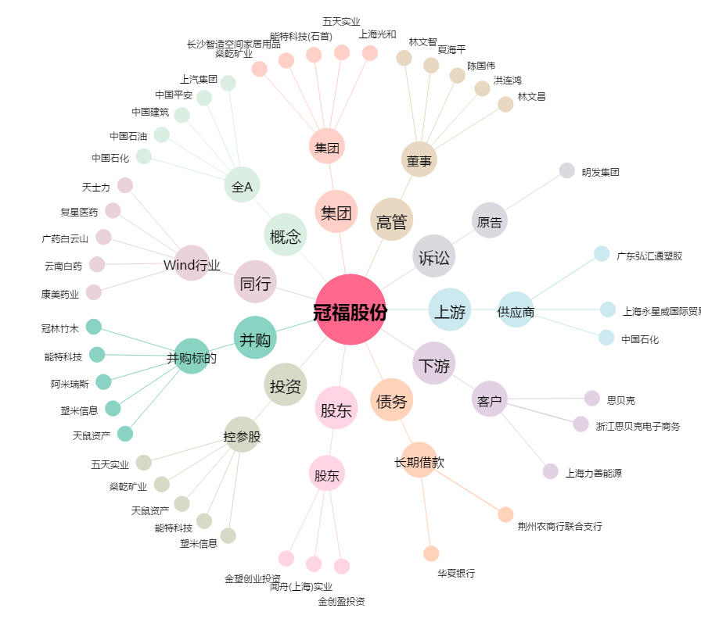
冠福股份[002102.SZ] - 关系概览图

